Mapa de Calor Riesgos Instituci
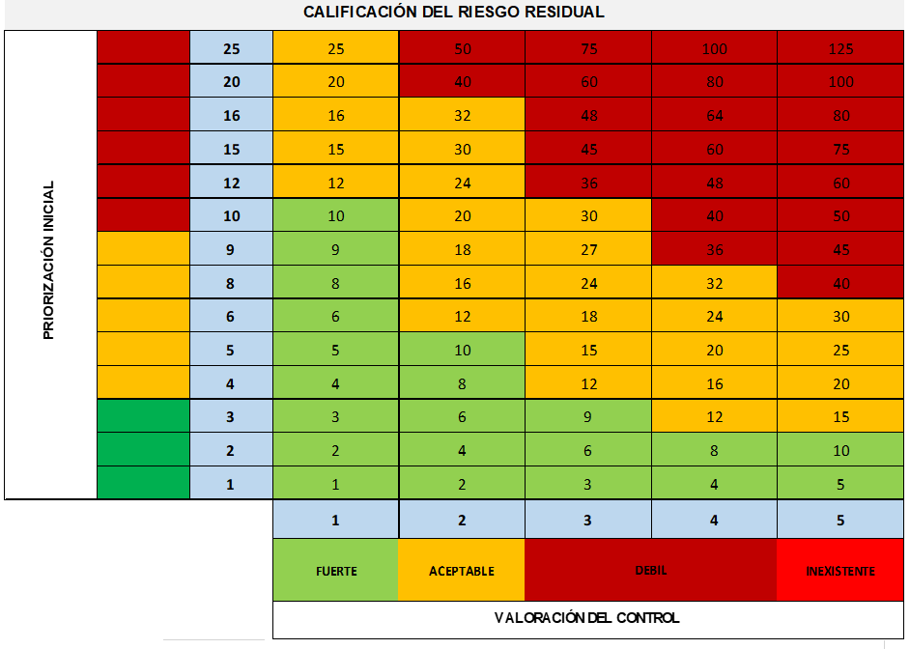
CALIFICACIÓN DEL RIESGO RESIDUAL
PRIORIZACIÓN INICIAL | 25 |  | R10 |  |  | R3
 | 20 |  | R20-R21 | R16
 | 16 | R11-R13
 | 15 |  | R4-R5-R22
 | 12 |  | R8
 | 10
 | 9 |  | R12-R23
 | 8
 | 6 |  | R1
 | 5 | R17-R19 | R2-R6-R15-R18
 | 4 |  | R7-R9
 | 3 | R14
 | 2
 | 1
 |  | 1 | 2 | 3 | 4 | 5
 |  | FUERTE | ACEPTABLE | DEBIL |  | INEXISTENTE
 |  | VALORACIÓN DEL CONTROL

 | LEVE | 8 | 38%
 | MODERADO | 8 | 38%
 | GRAVE | 5 | 24%
 |  | 21

